EA_resultats
Evolution et dispersion du résultats des exploitations

Source : RICA bases 2007 à 2023 (échantillon de 45 exploitations)
Champ : Exploitations spécialisées en bovins viande (Otex 4600) - Grand Est

RCAI / UTANS en euros courants

 |  | 2010 | 2011 | 2012 | 2013 | 2014 | 2015 | 2016 | 2017 | 2018 | 2019 | 2020 | 2021 | 2022 | 2023 | 2023 toutes Otex sauf viticulture
 | 05 centile | 935 | -6 | -4,832 | -8,521 | -9,666 | -7,077 | -738 | -21,768 | -22,083 | -6,302 | -40,294 | 4,648 | -5,981 | -14,677 | -39,109
 | 25 centile | 9,216 | 13,328 | 10,915 | 15,414 | 5,502 | 15,866 | 12,885 | 4,759 | -775 | 5,461 | 8,371 | 13,427 | 16,779 | 3,218 | -1,231
 | Médiane | 10,553 | 19,552 | 30,273 | 18,285 | 15,437 | 22,196 | 15,496 | 12,781 | 12,601 | 16,326 | 16,188 | 25,709 | 30,963 | 34,822 | 26,317
 | Moyenne | 20,140 | 23,095 | 25,515 | 21,582 | 18,911 | 21,427 | 23,221 | 18,475 | 12,383 | 14,443 | 15,297 | 30,078 | 43,640 | 29,530 | 35,814
 | 75 centile | 33,886 | 22,503 | 35,006 | 29,780 | 26,066 | 30,138 | 35,419 | 37,657 | 27,287 | 20,901 | 21,656 | 46,504 | 67,360 | 44,640 | 60,282
 | 95 centile | 53,759 | 57,326 | 46,945 | 50,307 | 61,874 | 58,815 | 69,036 | 59,171 | 43,059 | 38,978 | 53,137 | 74,739 | 115,948 | 88,320 | 140,373

 | 25 centile | 05 centile | Médiane | Moyenne | 95 centile | 75 centile
2010 | 9216 | 934.5 | 10552.96 | 20139.964243 | 53759.08 | 33886
2011 | 13327.6 | -5.73 | 19552.212389 | 23095.106144 | 57325.93 | 22502.5
2012 | 10915.07 | -4832.09 | 30273.25 | 25514.737426 | 46945 | 35006
2013 | 15414.33 | -8520.65 | 18284.87 | 21581.654958 | 50306.5 | 29780
2014 | 5502 | -9665.515 | 15436.54 | 18910.504598 | 61874.27 | 26066.03
2015 | 15865.55 | -7076.6802 | 22195.7 | 21426.748179 | 58814.9 | 30137.82
2016 | 12885.12 | -737.91 | 15496 | 23220.645151 | 69036.005 | 35418.89
2017 | 4759.01 | -21767.68 | 12780.6 | 18474.573255 | 59170.52 | 37656.74
2018 | -774.70588235 | -22082.57 | 12601 | 12383.038169 | 43059.46 | 27287
2019 | 5460.51 | -6301.99 | 16326.38 | 14442.607521 | 38978 | 20901
2020 | 8370.78 | -40294.17 | 16187.83 | 15296.795483 | 53137.38 | 21656
2021 | 13426.6 | 4648.46 | 25708.795 | 30077.728494 | 74739.245 | 46503.52
2022 | 16778.81 | -5981.03 | 30963.21 | 43640.449615 | 115948 | 67359.78
2023 | 3218.22 | -14677.32 | 34822.24179 | 29530.251822 | 88319.66 | 44639.5625
2023 toutes Otex sauf viticulture | -1231 | -39109.24 | 26316.79 | 35814.026069 | 140372.96 | 60282.36

carte_abattoirs
Localisation des établissements d'abattage de bovins en Grand Est et tonnages abbatus

Source : DIFFAGA 2024

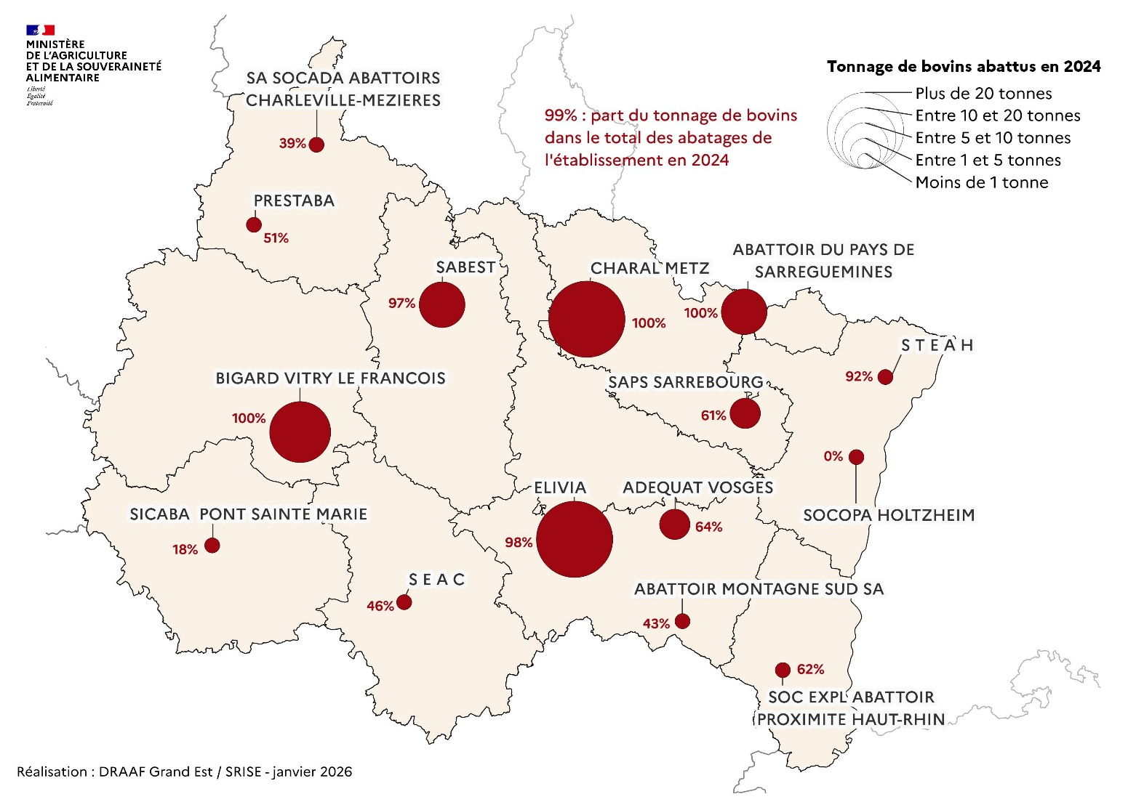

IAA_carte
Localisation des établissement de transformation et de commerce de gros et effectifs salariés (ETP) à la commune

Source : Flores 2023
Champ : NAF 1011Z, 1013A, 4623Z, 4632A et 4632B - Etablissements employant plus de 10 ETP
Affichage du noms des établissements employant plus de 50 ETP

